ダウト用
100
200
300
400
500
one hundred | two hundred | three hundred | four hundred | five hundred
600
700
800
1000
900
six hundred | seven hundred | eight hundred | nine hundred | one thousand
100
200
300
400
500
one hundred | two hundred | three hundred | four hundred | five hundred
600
700
800
1000
900
six hundred | seven hundred | eight hundred | nine hundred | one thousand

100
100
100
100
100
100
100
100
100
100
one hundred | one hundred | one hundred | one hundred | one hundred
100
100
100
100
100
100
100
100
100
one hundred | one hundred | one hundred | one hundred | one hundred
100
100
100
100
100
100
100
100
100
one hundred | one hundred | one hundred | one hundred | one hundred
100
100
100
100
100
100
100
100
100
one hundred | one hundred | one hundred | one hundred | one hundred

ヌードルビンゴ
name
Work Sheet

 | noodles bingo

写真はフリー素材のものを貼り付けてください。
HandwritingWeCan Medium
のフォントに対応していない場合はUDデジタル教科書体を使用することをお勧めします。
 | Sapporo-ramen(Hokkaido) | Morioka-reimen(Iwate) |  | Shinshu-soba(Nagano)
 | misonikomi-udon(Aichi) | yakisoba(Osaka) |  | somen(Hyogo)
 | Sanuki-udon(Kagawa) | Nagasaki-champon |  | Okinawa-soba

date | self-assessment |  | reflection
日付 | 自己評価（ ◎ ・ ○ ・ △ ） |  | 振り返り（気づき、学び、発見、もっと知りたいことなど）
／ | 楽しく活動する （ ◎ ・ ○ ・ △ ）
 | 英語で話す （ ◎ ・ ○ ・ △ ）
 | 英語を聞く （ ◎ ・ ○ ・ △ ）
new words 今日習った表現を英語で書こう！

うさみナルド

name
Work Sheet

What would you like?

HandwritingWeCan Medium
のフォントに対応していない場合はUDデジタル教科書体を使用することをお勧めします。
I'd like | , | and

yen
同じものを選んだ友だちの名前をここに書こう。

うさみメニュー
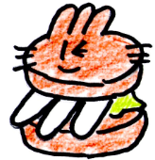 usamimi burger 300 yen | 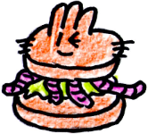 mimizu burger 200 yen | usamimi fries 200 yen | 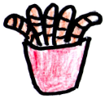 mimizu fries 100 yen | mimmizu juice 100 yen

HandwritingWeCan Medium
のフォントに対応していない場合はUDデジタル教科書体を使用することをお勧めします。

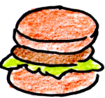 teriyaki burger 300 yen | 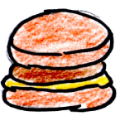 cheese burger 200 yen |  French fries 200 yen | cola 200 yen | mix juice 300 yen

1000
1000
500
 |  |  | 
千円

500
100
100
100
100
100
卯耳元年
卯耳元年
卯耳元年
卯耳元年
卯耳元年
100
100
100
100
100
卯耳元年
卯耳元年
卯耳元年
卯耳元年
卯耳元年

イタリア料理
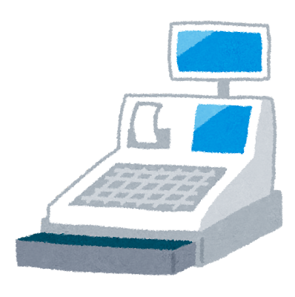
name
Work Sheet


plain pizza 300 yen | honey pizza 400 yen | meat pizza 600 yen | salami pizza 400 yen | terimayo pizza 500 yen
HandwritingWeCan Medium
のフォントに対応していない場合はUDデジタル教科書体を使用することをお勧めします。

イラストはフリー素材のものを貼り付けてください。
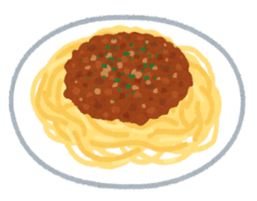 meat sauce pasta 600 yen | carbonara 700 yen | squid ink pasta 800 yen | clams pasta 700 yen | garlic pasta 500 yen

What would you like?
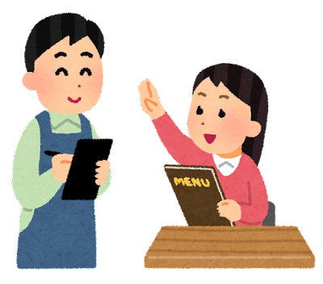
I'd like ○○.
yen

アイス
name
Work Sheet

chocolate 500 yen | coffee 600 yen | lemon 500 yen | vanilla 300 yen | strawberry 600 yen
HandwritingWeCan Medium
のフォントに対応していない場合はUDデジタル教科書体を使用することをお勧めします。

イラストはフリー素材のものを貼り付けてください。
choco mint 700 yen | choco chips 600 yen | orange 500 yen |  matcha 700 yen | triple 1000 yen

What would you like?
I'd like ○○.

yen

ケーキ
name
Work Sheet

shortcake 500 yen | mille crepe 600 yen | chocolate cake 600 yen | choco mint cake 700 yen | cheese cake 600 yen
HandwritingWeCan Medium
のフォントに対応していない場合はUDデジタル教科書体を使用することをお勧めします。

イラストはフリー素材のものを貼り付けてください。
chocolate mousse 600 yen | roll cake 500 yen | tiramisu 700 yen | 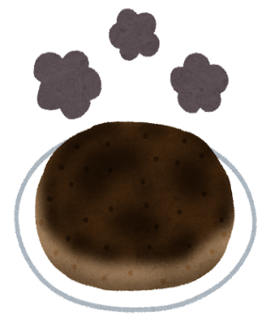 Mont Blanc 800 yen | burned cake 100 yen

What would you like?
I'd like ○○.

yen

飲み物
name
Work Sheet

 cola 500 yen | orange 600 yen | vegetable 300 yen | banana milk 700 yen | bubble tea 800 yen
HandwritingWeCan Medium
のフォントに対応していない場合はUDデジタル教科書体を使用することをお勧めします。

イラストはフリー素材のものを貼り付けてください。
melon soda 900 yen | strawberry soda 900 yen | coffee 500 yen | ice tea 400 yen | water 100 yen

What would you like?
I'd like ○○.

yen

中華料理
name
Work Sheet

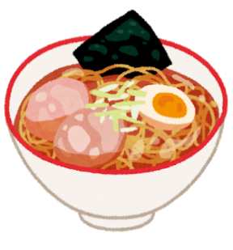 soy sauce 500 yen | pork bone 800 yen | salt 500 yen | miso 600 yen | tantanmen 700 yen
HandwritingWeCan Medium
のフォントに対応していない場合はUDデジタル教科書体を使用することをお勧めします。

イラストはフリー素材のものを貼り付けてください。
fried gyoza 400 yen | grilled gyoza 300 yen | fried rice 500 yen | vegetable 1000 yen | instant noodle 100 yen

What would you like?
I'd like ○○.

yen

カレー
name
Work Sheet

normal curry 600 yen | double curry 800 yen | vegetable 700 yen | katsu curry 900 yen | soup curry 700 yen
HandwritingWeCan Medium
のフォントに対応していない場合はUDデジタル教科書体を使用することをお勧めします。

イラストはフリー素材のものを貼り付けてください。
curry udon 500 yen | curry and nan 600 yen | keema curry 600 yen | curried rice pilaf 500 yen | pre-packaged curry 100 yen

What would you like?
I'd like ○○.

yen

マイカレー
name
Work Sheet

HandwritingWeCan Medium
のフォントに対応していない場合はUDデジタル教科書体を使用することをお勧めします。

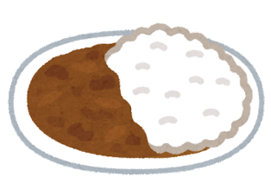
yen

What would you like?
I'd like ○○.

肉屋さん
pork 300 yen | pork 300 yen | pork 300 yen | pork 300 yen | pork 300 yen

chicken 200 yen | chicken 200 yen | chicken 200 yen | chicken 200 yen | chicken 200 yen

beef 500 yen | beef 500 yen | beef 500 yen | beef 500 yen | beef 500 yen

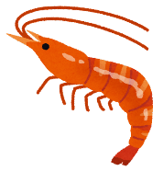 shrimp 300 yen | shrimp 300 yen | 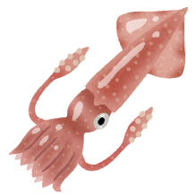 squid 400 yen | squid 400 yen | yen

野菜
 carrot 100 yen |  onion 100 yen |  potato 200 yen |  corn 100 yen |  egg plant 100 yen

carrots 200 yen | onions 200 yen | potatoes 200 yen | corns 200 yen | egg plants 200 yen

carrots 300 yen | onions 300 yen | potatoes 300 yen | corns 300 yen | egg plants 300 yen

paprika 300 yen | squash 200 yen | spinach 100 yen | goya 100 yen | yen

米
 koshihikare 300 yen | koshihikare 300 yen | koshihikare 300 yen | koshihikare 300 yen |  koshihikare 600 yen

 koshiitai 100 yen | koshiitai 100 yen | koshiitai 100 yen | koshiitai 100 yen | koshiitai 200 yen

natsunosora 200 yen | natsunosora 200 yen |  natsunosora 400 yen |  uwanosora 100 yen | uwanosora 200 yen

 pre-packed rice 200 yen | pre-packed rice 200 yen | pre-packed rice 200 yen | pre-packed rice 200 yen | yen

カレー粉
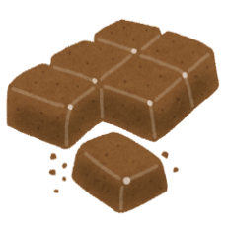 spicy curry 300 yen | spicy curry 300 yen | spicy curry 300 yen | spicy curry 300 yen | spicy curry 300 yen

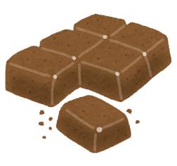 sweet curry 300 yen | sweet curry 300 yen | sweet curry 300 yen | sweet curry 300 yen | sweet curry 300 yen

sweat curry 200 yen | sweat curry 200 yen | sweat curry 200 yen | sweat curry 200 yen | sweat curry 200 yen

 pre-packed curry 100 yen | pre-packed curry 100 yen | 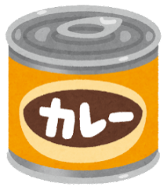 canned curry 100 yen | canned curry 100 yen

